关系图
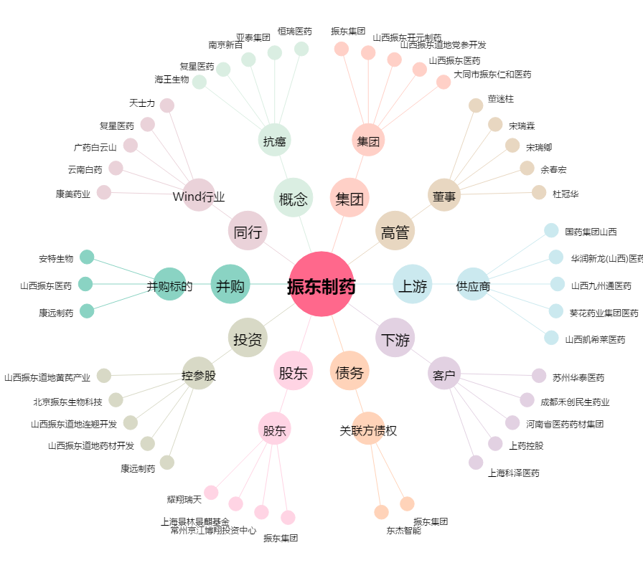
振东制药[300158.SZ] - 关系概览图

